Estadísticas
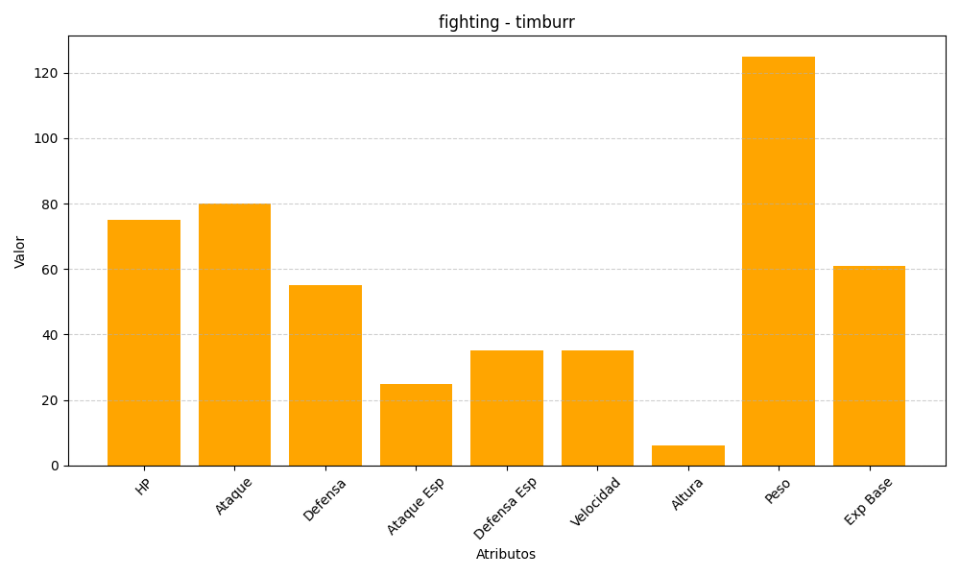
ID | Nombre | Tipo | HP | Ataque | Defensa | Ataque Especial | Defensa Especial | Velocidad | Altura | Peso | Experiencia Base
532 | timburr | fighting | 75 | 80 | 55 | 25 | 35 | 35 | 6 | 125 | 61

